상품제안서
스카이 팔레트 PL10 초경량 UV차단 UPF50+ 3단 접이식 자동우산 | 상품코드: F28155

 |  |  |  |  |  |  | 02-412-0044 | www.easy1.co.kr
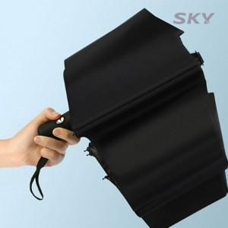

【상세/제작정보】

【인쇄/포장옵션】 | 레이저 / 포장지포장

【공급단가】 | 수량 | 100~ | 300~ | 500~ | 1,000~ | 3,000~
*VAT별도 | 단가 | 7,090원 | 6,970원 | 6,790원 | 6,670원 | 6,490원

【상품 URL】 | http://www.easy1.co.kr/src/goods_detail.php?gdno=28155

